配色方案
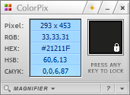
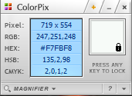
背景色 | 折线图

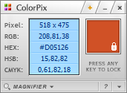
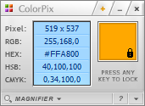
柱形图1 | 柱形图2

华北
业绩情况分析图
华北
华东
华中
华南
港澳台
大区 | 华北
月份 | 月目标 | 实际值
1月 | 55 | 56.87
2月 | 55 | 45.66
3月 | 55 | 40.51
4月 | 55 | 76.89
5月 | 55 | 75.95
6月 | 55 | 68.68
7月 | 55 | 82.80
8月 | 55 | 53.37
9月 | 55 | 59.35
10月 | 55 | 37.82
11月 | 55 | 70.48
12月 | 55 | 41.90
平均值 | 55 | 59.19

华东
业绩情况分析图
华北
华东
华中
华南
港澳台
大区 | 华东
月份 | 月目标 | 实际值
1月 | 45 | 78.80
2月 | 45 | 47.33
3月 | 45 | 37.27
4月 | 45 | 48.63
5月 | 45 | 62.86
6月 | 45 | 41.56
7月 | 45 | 40.29
8月 | 45 | 48.21
9月 | 45 | 67.91
10月 | 45 | 46.46
11月 | 45 | 64.77
12月 | 45 | 35.15
平均值 | 45 | 51.60

华中
业绩情况分析图
华北
华东
华中
华南
港澳台
大区 | 华中
月份 | 月目标 | 实际值
1月 | 58 | 68.84
2月 | 58 | 52.20
3月 | 58 | 70.44
4月 | 58 | 59.59
5月 | 58 | 51.80
6月 | 58 | 65.39
7月 | 58 | 52.37
8月 | 58 | 46.93
9月 | 58 | 59.06
10月 | 58 | 56.60
11月 | 58 | 48.60
12月 | 58 | 40.80
平均值 | 58 | 56.05

华南
业绩情况分析图
华北
华东
华中
华南
港澳台
大区 | 华南
月份 | 月目标 | 实际值
1月 | 44 | 44.17
2月 | 44 | 83.65
3月 | 44 | 31.94
4月 | 44 | 40.31
5月 | 44 | 44.70
6月 | 44 | 47.47
7月 | 44 | 28.93
8月 | 44 | 64.19
9月 | 44 | 53.23
10月 | 44 | 55.08
11月 | 44 | 64.70
12月 | 44 | 33.21
平均值 | 44 | 49.30

港澳台
业绩情况分析图
华北
华东
华中
华南
港澳台
大区 | 港澳台
月份 | 月目标 | 实际值
1月 | 53 | 64.86
2月 | 53 | 33.61
3月 | 53 | 46.65
4月 | 53 | 34.12
5月 | 53 | 54.49
6月 | 53 | 54.75
7月 | 53 | 74.25
8月 | 53 | 41.74
9月 | 53 | 75.95
10月 | 53 | 31.88
11月 | 53 | 43.57
12月 | 53 | 51.94
平均值 | 53 | 50.65

